ALL
الكود | الصورة | السعر
E01026 |  | 20
E01027 |  | 15
E01029 |  | 55
E01032 |  | 10
E01033 |  | 10
E01034 |  | 6
E01035 |  | 20
E01036 |  | 12
E01037 |  | 15
E01038 |  | 20

E01005

E01005 | نوع الخشب المستخدم | تكلفة وحدة الأخشاب | إجمالي تكلفة الأخشاب | عدد القطع | عدد دقائق الطباعة | تكلفة الدقيقة | إجمالى تكلفة الطباعة | سعر بيع الدقيقة | إجمالي سعر بيع الطباعة | التكلفة الإجمالية | البيع الإجمالي | تكلفة القطعة | بيع القطعة
 | 0.30 | 33.33 | 100.00 | 6.00 | 36.00 | 0.20 | 7.20 | 0.60 | 21.60 | 107.20 | 121.60 | 17.87 | 20.27
 | عدد الأرباع |  |  |  |  |  |  |  |  | تكلفة اللاصق | تكلفة اللاصق | تكلفة العمالة | تكلفة العمالة
 | 3 |  |  |  |  |  |  |  |  | 0 | 0 | 0 | 0
 | سعر اللوح |  |  |  |  |  |  |  |  | تكلفة الديزاين | تكلفة الديزاين | تكلفة التكييس | تكلفة التكييس
 | 100.00 |  |  |  |  |  |  |  |  | 0 | 0 | 0 | 0
 | مقسم إلى |  |  |  |  |  |  |  |  | تكلفة إضافية | تكلفة إضافية | تكلفة إضافية | تكلفة إضافية | فرق القطعة
 | 3 |  |  |  |  |  |  |  |  | 0 | 0 | 0 | 0 | 2.40
 |  |  |  |  |  |  |  |  |  | إجمالي التكلفة | إجمالي البيع | صافي التكلفة | صافي البيع | إجمالي الفرق
 |  |  |  |  |  |  |  |  |  | 107.20 | 121.60 | 17.87 | 20.27 | 14.40

E01006
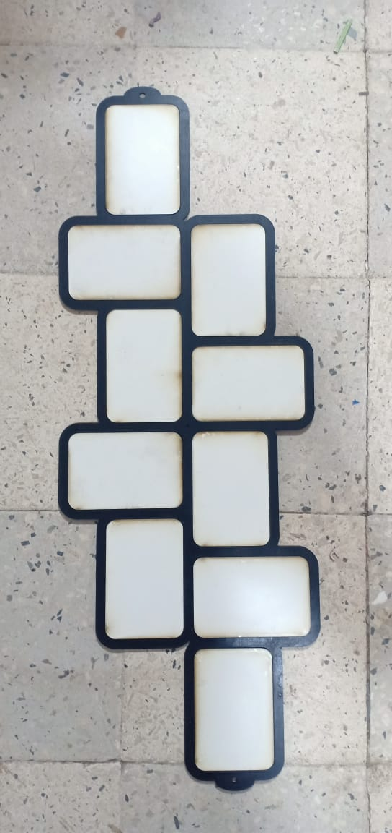
E01006 | نوع الخشب المستخدم | تكلفة وحدة الأخشاب | إجمالي تكلفة الأخشاب | عدد القطع | عدد دقائق الطباعة | تكلفة الدقيقة | إجمالى تكلفة الطباعة | سعر بيع الدقيقة | إجمالي سعر بيع الطباعة | التكلفة الإجمالية | البيع الإجمالي | تكلفة القطعة | بيع القطعة
 | 0.30 | 33.33 | 83.33 | 5.00 | 33.00 | 0.20 | 6.60 | 0.60 | 19.80 | 89.93 | 103.13 | 17.99 | 20.63
 | عدد الأرباع |  |  |  |  |  |  |  |  | تكلفة اللاصق | تكلفة اللاصق | تكلفة العمالة | تكلفة العمالة
 | 2.5 |  |  |  |  |  |  |  |  | 0 | 0 | 0 | 0
 | سعر اللوح |  |  |  |  |  |  |  |  | تكلفة الديزاين | تكلفة الديزاين | تكلفة التكييس | تكلفة التكييس
 | 100.00 |  |  |  |  |  |  |  |  | 0 | 0 | 0 | 0
 | مقسم إلى |  |  |  |  |  |  |  |  | تكلفة إضافية | تكلفة إضافية | تكلفة إضافية | تكلفة إضافية | فرق القطعة
 | 3 |  |  |  |  |  |  |  |  | 0 | 0 | 0 | 0 | 2.64
 |  |  |  |  |  |  |  |  |  | إجمالي التكلفة | إجمالي البيع | صافي التكلفة | صافي البيع | إجمالي الفرق
 |  |  |  |  |  |  |  |  |  | 89.93 | 103.13 | 17.99 | 20.63 | 13.20

E01008
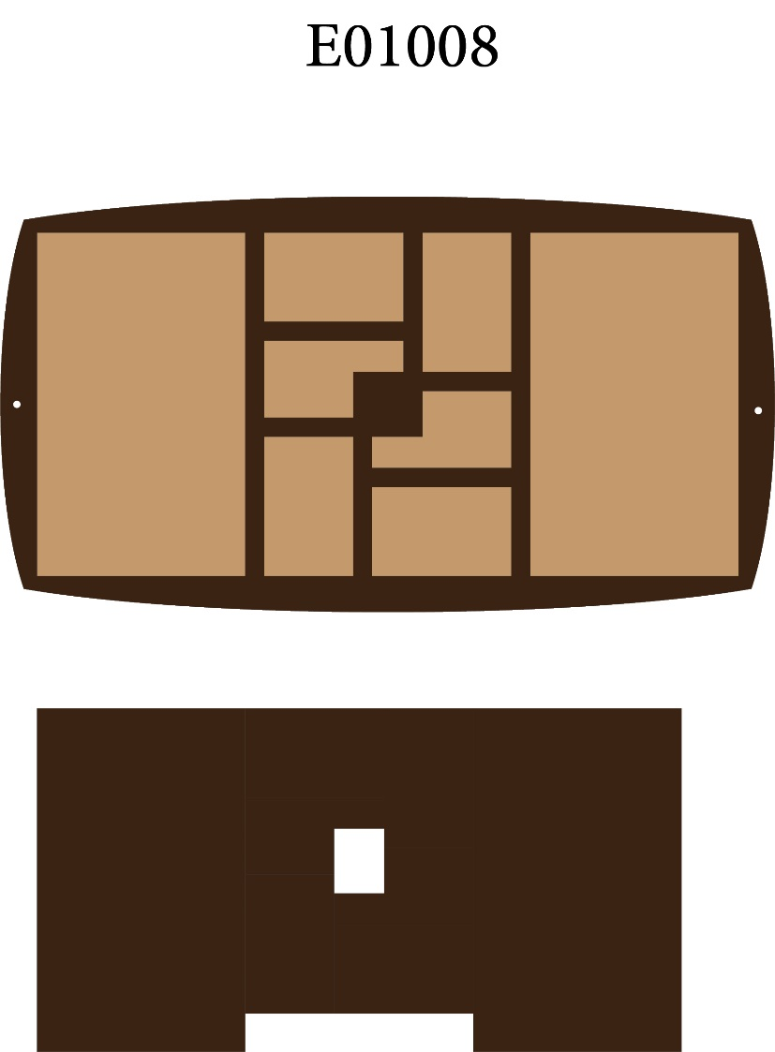
E01008 | نوع الخشب المستخدم | تكلفة وحدة الأخشاب | إجمالي تكلفة الأخشاب | عدد القطع | عدد دقائق الطباعة | تكلفة الدقيقة | إجمالى تكلفة الطباعة | سعر بيع الدقيقة | إجمالي سعر بيع الطباعة | التكلفة الإجمالية | البيع الإجمالي | تكلفة القطعة | بيع القطعة
 | 0.30 | 33.33 | 83.33 | 4.00 | 24.00 | 0.20 | 4.80 | 0.60 | 14.40 | 88.13 | 97.73 | 22.03 | 24.43
 | عدد الأرباع |  |  |  |  |  |  |  |  | تكلفة اللاصق | تكلفة اللاصق | تكلفة العمالة | تكلفة العمالة
 | 2.5 |  |  |  |  |  |  |  |  | 0 | 0 | 0 | 0
 | سعر اللوح |  |  |  |  |  |  |  |  | تكلفة الديزاين | تكلفة الديزاين | تكلفة التكييس | تكلفة التكييس
 | 100.00 |  |  |  |  |  |  |  |  | 0 | 0 | 0 | 0
 | مقسم إلى |  |  |  |  |  |  |  |  | تكلفة إضافية | تكلفة إضافية | تكلفة إضافية | تكلفة إضافية | فرق القطعة
 | 3 |  |  |  |  |  |  |  |  | 0 | 0 | 0 | 0 | 2.40
 |  |  |  |  |  |  |  |  |  | إجمالي التكلفة | إجمالي البيع | صافي التكلفة | صافي البيع | إجمالي الفرق
 |  |  |  |  |  |  |  |  |  | 88.13 | 97.73 | 22.03 | 24.43 | 9.60

E01009
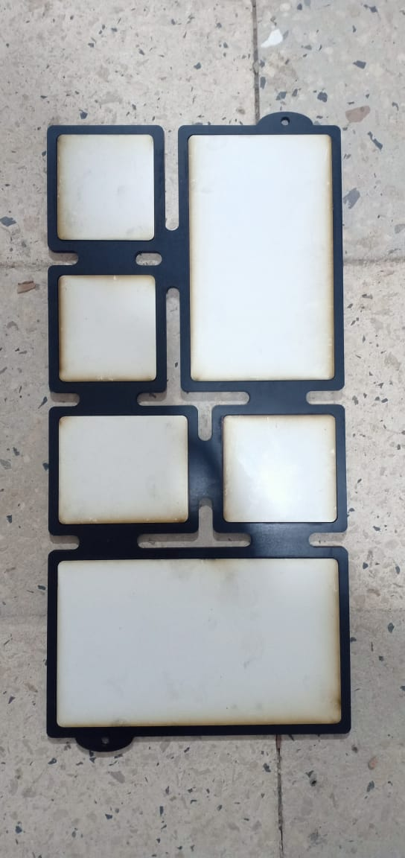
E01009 | نوع الخشب المستخدم | تكلفة وحدة الأخشاب | إجمالي تكلفة الأخشاب | عدد القطع | عدد دقائق الطباعة | تكلفة الدقيقة | إجمالى تكلفة الطباعة | سعر بيع الدقيقة | إجمالي سعر بيع الطباعة | التكلفة الإجمالية | البيع الإجمالي | تكلفة القطعة | بيع القطعة
 | 0.30 | 33.33 | 83.33 | 7.00 | 38.00 | 0.20 | 7.60 | 0.60 | 22.80 | 90.93 | 106.13 | 12.99 | 15.16
 | عدد الأرباع |  |  |  |  |  |  |  |  | تكلفة اللاصق | تكلفة اللاصق | تكلفة العمالة | تكلفة العمالة
 | 2.5 |  |  |  |  |  |  |  |  | 0 | 0 | 0 | 0
 | سعر اللوح |  |  |  |  |  |  |  |  | تكلفة الديزاين | تكلفة الديزاين | تكلفة التكييس | تكلفة التكييس
 | 100.00 |  |  |  |  |  |  |  |  | 0 | 0 | 0 | 0
 | مقسم إلى |  |  |  |  |  |  |  |  | تكلفة إضافية | تكلفة إضافية | تكلفة إضافية | تكلفة إضافية | فرق القطعة
 | 3 |  |  |  |  |  |  |  |  | 0 | 0 | 0 | 0 | 2.17
 |  |  |  |  |  |  |  |  |  | إجمالي التكلفة | إجمالي البيع | صافي التكلفة | صافي البيع | إجمالي الفرق
 |  |  |  |  |  |  |  |  |  | 90.93 | 106.13 | 12.99 | 15.16 | 15.20

E01010
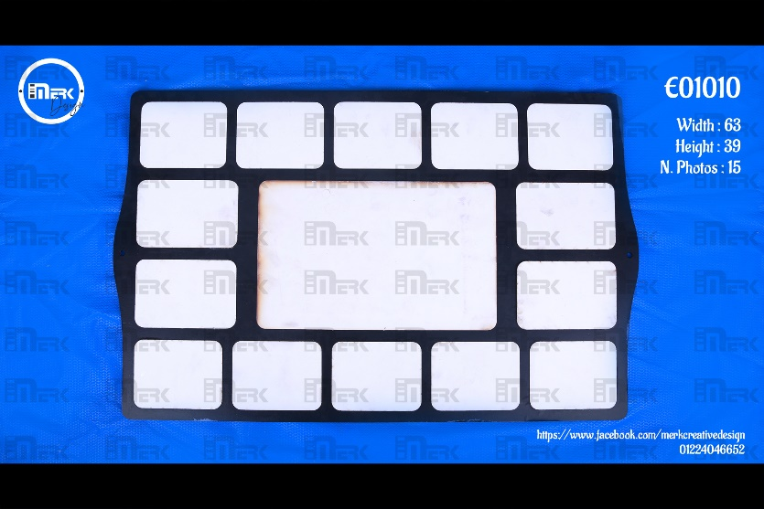
E01010 | نوع الخشب المستخدم | تكلفة وحدة الأخشاب | إجمالي تكلفة الأخشاب | عدد القطع | عدد دقائق الطباعة | تكلفة الدقيقة | إجمالى تكلفة الطباعة | سعر بيع الدقيقة | إجمالي سعر بيع الطباعة | التكلفة الإجمالية | البيع الإجمالي | تكلفة القطعة | بيع القطعة
 | 0.30 | 33.33 | 83.33 | 3.00 | 27.00 | 0.20 | 5.40 | 0.60 | 16.20 | 88.73 | 99.53 | 29.58 | 33.18
 | عدد الأرباع |  |  |  |  |  |  |  |  | تكلفة اللاصق | تكلفة اللاصق | تكلفة العمالة | تكلفة العمالة
 | 2.5 |  |  |  |  |  |  |  |  | 0 | 0 | 0 | 0
 | سعر اللوح |  |  |  |  |  |  |  |  | تكلفة الديزاين | تكلفة الديزاين | تكلفة التكييس | تكلفة التكييس
 | 100.00 |  |  |  |  |  |  |  |  | 0 | 0 | 0 | 0
 | مقسم إلى |  |  |  |  |  |  |  |  | تكلفة إضافية | تكلفة إضافية | تكلفة إضافية | تكلفة إضافية | فرق القطعة
 | 3 |  |  |  |  |  |  |  |  | 0 | 0 | 0 | 0 | 3.60
 |  |  |  |  |  |  |  |  |  | إجمالي التكلفة | إجمالي البيع | صافي التكلفة | صافي البيع | إجمالي الفرق
 |  |  |  |  |  |  |  |  |  | 88.73 | 99.53 | 29.58 | 33.18 | 10.80

E01026
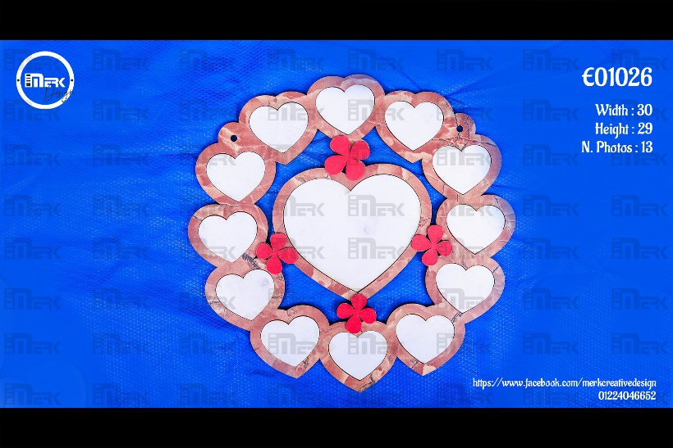
E01026 | نوع الخشب المستخدم | تكلفة وحدة الأخشاب | إجمالي تكلفة الأخشاب | عدد القطع | عدد دقائق الطباعة | تكلفة الدقيقة | إجمالى تكلفة الطباعة | سعر بيع الدقيقة | إجمالي سعر بيع الطباعة | التكلفة الإجمالية | البيع الإجمالي | تكلفة القطعة | بيع القطعة
 | 0.30 | 33.33 | 83.33 | 6.00 | 50.00 | 0.20 | 10.00 | 0.60 | 30.00 | 93.33 | 113.33 | 15.56 | 18.89
 | عدد الأرباع |  |  |  |  |  |  |  |  | تكلفة اللاصق | تكلفة اللاصق | تكلفة العمالة | تكلفة العمالة
 | 2.5 |  |  |  |  |  |  |  |  | 0 | 0 | 0 | 0
 | سعر اللوح |  |  |  |  |  |  |  |  | تكلفة الديزاين | تكلفة الديزاين | تكلفة التكييس | تكلفة التكييس
 | 100.00 |  |  |  |  |  |  |  |  | 0 | 0 | 0 | 0
 | مقسم إلى |  |  |  |  |  |  |  |  | تكلفة إضافية | تكلفة إضافية | تكلفة إضافية | تكلفة إضافية | فرق القطعة
 | 3 |  |  |  |  |  |  |  |  | 0 | 0 | 0 | 0 | 3.33
 |  |  |  |  |  |  |  |  |  | إجمالي التكلفة | إجمالي البيع | صافي التكلفة | صافي البيع | إجمالي الفرق
 |  |  |  |  |  |  |  |  |  | 93.33 | 113.33 | 15.56 | 18.89 | 20.00

E01027

E01027 | نوع الخشب المستخدم | تكلفة وحدة الأخشاب | إجمالي تكلفة الأخشاب | عدد القطع | عدد دقائق الطباعة | تكلفة الدقيقة | إجمالى تكلفة الطباعة | سعر بيع الدقيقة | إجمالي سعر بيع الطباعة | التكلفة الإجمالية | البيع الإجمالي | تكلفة القطعة | بيع القطعة
 | 0.30 | 33.33 | 83.33 | 9.00 | 50.00 | 0.20 | 10.00 | 0.60 | 30.00 | 93.33 | 113.33 | 10.37 | 12.59
 | عدد الأرباع |  |  |  |  |  |  |  |  | تكلفة اللاصق | تكلفة اللاصق | تكلفة العمالة | تكلفة العمالة
 | 2.5 |  |  |  |  |  |  |  |  | 0 | 0 | 0 | 0
 | سعر اللوح |  |  |  |  |  |  |  |  | تكلفة الديزاين | تكلفة الديزاين | تكلفة التكييس | تكلفة التكييس
 | 100.00 |  |  |  |  |  |  |  |  | 0 | 0 | 0 | 0
 | مقسم إلى |  |  |  |  |  |  |  |  | تكلفة إضافية | تكلفة إضافية | تكلفة إضافية | تكلفة إضافية | فرق القطعة
 | 3 |  |  |  |  |  |  |  |  | 0 | 0 | 0 | 0 | 2.22
 |  |  |  |  |  |  |  |  |  | إجمالي التكلفة | إجمالي البيع | صافي التكلفة | صافي البيع | إجمالي الفرق
 |  |  |  |  |  |  |  |  |  | 93.33 | 113.33 | 10.37 | 12.59 | 20.00

E01029
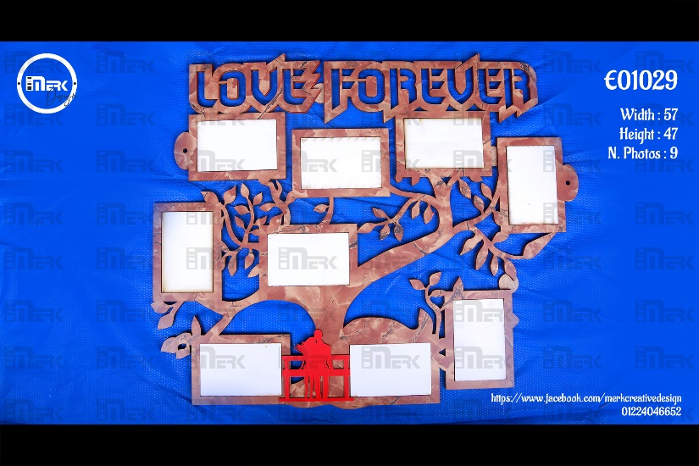
E01029 | نوع الخشب المستخدم | تكلفة وحدة الأخشاب | إجمالي تكلفة الأخشاب | عدد القطع | عدد دقائق الطباعة | تكلفة الدقيقة | إجمالى تكلفة الطباعة | سعر بيع الدقيقة | إجمالي سعر بيع الطباعة | التكلفة الإجمالية | البيع الإجمالي | تكلفة القطعة | بيع القطعة
 | 0.30 | 33.33 | 83.33 | 2.00 | 39.00 | 0.20 | 7.80 | 0.60 | 23.40 | 91.13 | 106.73 | 45.57 | 53.37
 | عدد الأرباع |  |  |  |  |  |  |  |  | تكلفة اللاصق | تكلفة اللاصق | تكلفة العمالة | تكلفة العمالة
 | 2.5 |  |  |  |  |  |  |  |  | 0 | 0 | 0 | 0
 | سعر اللوح |  |  |  |  |  |  |  |  | تكلفة الديزاين | تكلفة الديزاين | تكلفة التكييس | تكلفة التكييس
 | 100.00 |  |  |  |  |  |  |  |  | 0 | 0 | 0 | 0
 | مقسم إلى |  |  |  |  |  |  |  |  | تكلفة إضافية | تكلفة إضافية | تكلفة إضافية | تكلفة إضافية | فرق القطعة
 | 3 |  |  |  |  |  |  |  |  | 0 | 0 | 0 | 0 | 7.80
 |  |  |  |  |  |  |  |  |  | إجمالي التكلفة | إجمالي البيع | صافي التكلفة | صافي البيع | إجمالي الفرق
 |  |  |  |  |  |  |  |  |  | 91.13 | 106.73 | 45.57 | 53.37 | 15.60

E01032

E01032 | نوع الخشب المستخدم | تكلفة وحدة الأخشاب | إجمالي تكلفة الأخشاب | عدد القطع | عدد دقائق الطباعة | تكلفة الدقيقة | إجمالى تكلفة الطباعة | سعر بيع الدقيقة | إجمالي سعر بيع الطباعة | التكلفة الإجمالية | البيع الإجمالي | تكلفة القطعة | بيع القطعة
 | 0.30 | 33.33 | 83.33 | 15.00 | 60.00 | 0.20 | 12.00 | 0.60 | 36.00 | 95.33 | 119.33 | 6.36 | 7.96
 | عدد الأرباع |  |  |  |  |  |  |  |  | تكلفة اللاصق | تكلفة اللاصق | تكلفة العمالة | تكلفة العمالة
 | 2.5 |  |  |  |  |  |  |  |  | 0 | 0 | 0 | 0
 | سعر اللوح |  |  |  |  |  |  |  |  | تكلفة الديزاين | تكلفة الديزاين | تكلفة التكييس | تكلفة التكييس
 | 100.00 |  |  |  |  |  |  |  |  | 0 | 0 | 0 | 0
 | مقسم إلى |  |  |  |  |  |  |  |  | تكلفة إضافية | تكلفة إضافية | تكلفة إضافية | تكلفة إضافية | فرق القطعة
 | 3 |  |  |  |  |  |  |  |  | 0 | 0 | 0 | 0 | 1.60
 |  |  |  |  |  |  |  |  |  | إجمالي التكلفة | إجمالي البيع | صافي التكلفة | صافي البيع | إجمالي الفرق
 |  |  |  |  |  |  |  |  |  | 95.33 | 119.33 | 6.36 | 7.96 | 24.00

E01033

E01033 | نوع الخشب المستخدم | تكلفة وحدة الأخشاب | إجمالي تكلفة الأخشاب | عدد القطع | عدد دقائق الطباعة | تكلفة الدقيقة | إجمالى تكلفة الطباعة | سعر بيع الدقيقة | إجمالي سعر بيع الطباعة | التكلفة الإجمالية | البيع الإجمالي | تكلفة القطعة | بيع القطعة
 | 0.30 | 33.33 | 83.33 | 16.00 | 54.00 | 0.20 | 10.80 | 0.60 | 32.40 | 94.13 | 115.73 | 5.88 | 7.23
 | عدد الأرباع |  |  |  |  |  |  |  |  | تكلفة اللاصق | تكلفة اللاصق | تكلفة العمالة | تكلفة العمالة
 | 2.5 |  |  |  |  |  |  |  |  | 0 | 0 | 0 | 0
 | سعر اللوح |  |  |  |  |  |  |  |  | تكلفة الديزاين | تكلفة الديزاين | تكلفة التكييس | تكلفة التكييس
 | 100.00 |  |  |  |  |  |  |  |  | 0 | 0 | 0 | 0
 | مقسم إلى |  |  |  |  |  |  |  |  | تكلفة إضافية | تكلفة إضافية | تكلفة إضافية | تكلفة إضافية | فرق القطعة
 | 3 |  |  |  |  |  |  |  |  | 0 | 0 | 0 | 0 | 1.35
 |  |  |  |  |  |  |  |  |  | إجمالي التكلفة | إجمالي البيع | صافي التكلفة | صافي البيع | إجمالي الفرق
 |  |  |  |  |  |  |  |  |  | 94.13 | 115.73 | 5.88 | 7.23 | 21.60

E01034

E01034 | نوع الخشب المستخدم | تكلفة وحدة الأخشاب | إجمالي تكلفة الأخشاب | عدد القطع | عدد دقائق الطباعة | تكلفة الدقيقة | إجمالى تكلفة الطباعة | سعر بيع الدقيقة | إجمالي سعر بيع الطباعة | التكلفة الإجمالية | البيع الإجمالي | تكلفة القطعة | بيع القطعة
 | 0.30 | 33.33 | 83.33 | 24.00 | 60.00 | 0.20 | 12.00 | 0.60 | 36.00 | 95.33 | 119.33 | 3.97 | 4.97
 | عدد الأرباع |  |  |  |  |  |  |  |  | تكلفة اللاصق | تكلفة اللاصق | تكلفة العمالة | تكلفة العمالة
 | 2.5 |  |  |  |  |  |  |  |  | 0 | 0 | 0 | 0
 | سعر اللوح |  |  |  |  |  |  |  |  | تكلفة الديزاين | تكلفة الديزاين | تكلفة التكييس | تكلفة التكييس
 | 100.00 |  |  |  |  |  |  |  |  | 0 | 0 | 0 | 0
 | مقسم إلى |  |  |  |  |  |  |  |  | تكلفة إضافية | تكلفة إضافية | تكلفة إضافية | تكلفة إضافية | فرق القطعة
 | 3 |  |  |  |  |  |  |  |  | 0 | 0 | 0 | 0 | 1.00
 |  |  |  |  |  |  |  |  |  | إجمالي التكلفة | إجمالي البيع | صافي التكلفة | صافي البيع | إجمالي الفرق
 |  |  |  |  |  |  |  |  |  | 95.33 | 119.33 | 3.97 | 4.97 | 24.00

E01035

E01035 | نوع الخشب المستخدم | تكلفة وحدة الأخشاب | إجمالي تكلفة الأخشاب | عدد القطع | عدد دقائق الطباعة | تكلفة الدقيقة | إجمالى تكلفة الطباعة | سعر بيع الدقيقة | إجمالي سعر بيع الطباعة | التكلفة الإجمالية | البيع الإجمالي | تكلفة القطعة | بيع القطعة
 | 0.30 | 33.33 | 83.33 | 6.00 | 38.00 | 0.20 | 7.60 | 0.60 | 22.80 | 90.93 | 106.13 | 15.16 | 17.69
 | عدد الأرباع |  |  |  |  |  |  |  |  | تكلفة اللاصق | تكلفة اللاصق | تكلفة العمالة | تكلفة العمالة
 | 2.5 |  |  |  |  |  |  |  |  | 0 | 0 | 0 | 0
 | سعر اللوح |  |  |  |  |  |  |  |  | تكلفة الديزاين | تكلفة الديزاين | تكلفة التكييس | تكلفة التكييس
 | 100.00 |  |  |  |  |  |  |  |  | 0 | 0 | 0 | 0
 | مقسم إلى |  |  |  |  |  |  |  |  | تكلفة إضافية | تكلفة إضافية | تكلفة إضافية | تكلفة إضافية | فرق القطعة
 | 3 |  |  |  |  |  |  |  |  | 0 | 0 | 0 | 0 | 2.53
 |  |  |  |  |  |  |  |  |  | إجمالي التكلفة | إجمالي البيع | صافي التكلفة | صافي البيع | إجمالي الفرق
 |  |  |  |  |  |  |  |  |  | 90.93 | 106.13 | 15.16 | 17.69 | 15.20

E01036

E01036 | نوع الخشب المستخدم | تكلفة وحدة الأخشاب | إجمالي تكلفة الأخشاب | عدد القطع | عدد دقائق الطباعة | تكلفة الدقيقة | إجمالى تكلفة الطباعة | سعر بيع الدقيقة | إجمالي سعر بيع الطباعة | التكلفة الإجمالية | البيع الإجمالي | تكلفة القطعة | بيع القطعة
 | 0.30 | 33.33 | 83.33 | 12.00 | 55.00 | 0.20 | 11.00 | 0.60 | 33.00 | 94.33 | 116.33 | 7.86 | 9.69
 | عدد الأرباع |  |  |  |  |  |  |  |  | تكلفة اللاصق | تكلفة اللاصق | تكلفة العمالة | تكلفة العمالة
 | 2.5 |  |  |  |  |  |  |  |  | 0 | 0 | 0 | 0
 | سعر اللوح |  |  |  |  |  |  |  |  | تكلفة الديزاين | تكلفة الديزاين | تكلفة التكييس | تكلفة التكييس
 | 100.00 |  |  |  |  |  |  |  |  | 0 | 0 | 0 | 0
 | مقسم إلى |  |  |  |  |  |  |  |  | تكلفة إضافية | تكلفة إضافية | تكلفة إضافية | تكلفة إضافية | فرق القطعة
 | 3 |  |  |  |  |  |  |  |  | 0 | 0 | 0 | 0 | 1.83
 |  |  |  |  |  |  |  |  |  | إجمالي التكلفة | إجمالي البيع | صافي التكلفة | صافي البيع | إجمالي الفرق
 |  |  |  |  |  |  |  |  |  | 94.33 | 116.33 | 7.86 | 9.69 | 22.00

E01037

E01037 | نوع الخشب المستخدم | تكلفة وحدة الأخشاب | إجمالي تكلفة الأخشاب | عدد القطع | عدد دقائق الطباعة | تكلفة الدقيقة | إجمالى تكلفة الطباعة | سعر بيع الدقيقة | إجمالي سعر بيع الطباعة | التكلفة الإجمالية | البيع الإجمالي | تكلفة القطعة | بيع القطعة
 | 0.30 | 33.33 | 83.33 | 8.00 | 43.00 | 0.20 | 8.60 | 0.60 | 25.80 | 91.93 | 109.13 | 11.49 | 13.64
 | عدد الأرباع |  |  |  |  |  |  |  |  | تكلفة اللاصق | تكلفة اللاصق | تكلفة العمالة | تكلفة العمالة
 | 2.5 |  |  |  |  |  |  |  |  | 0 | 0 | 0 | 0
 | سعر اللوح |  |  |  |  |  |  |  |  | تكلفة الديزاين | تكلفة الديزاين | تكلفة التكييس | تكلفة التكييس
 | 100.00 |  |  |  |  |  |  |  |  | 0 | 0 | 0 | 0
 | مقسم إلى |  |  |  |  |  |  |  |  | تكلفة إضافية | تكلفة إضافية | تكلفة إضافية | تكلفة إضافية | فرق القطعة
 | 3 |  |  |  |  |  |  |  |  | 0 | 0 | 0 | 0 | 2.15
 |  |  |  |  |  |  |  |  |  | إجمالي التكلفة | إجمالي البيع | صافي التكلفة | صافي البيع | إجمالي الفرق
 |  |  |  |  |  |  |  |  |  | 91.93 | 109.13 | 11.49 | 13.64 | 17.20

E01038

E01038 | نوع الخشب المستخدم | تكلفة وحدة الأخشاب | إجمالي تكلفة الأخشاب | عدد القطع | عدد دقائق الطباعة | تكلفة الدقيقة | إجمالى تكلفة الطباعة | سعر بيع الدقيقة | إجمالي سعر بيع الطباعة | التكلفة الإجمالية | البيع الإجمالي | تكلفة القطعة | بيع القطعة
 | 0.30 | 33.33 | 83.33 | 6.00 | 55.00 | 0.20 | 11.00 | 0.60 | 33.00 | 94.33 | 116.33 | 15.72 | 19.39
 | عدد الأرباع |  |  |  |  |  |  |  |  | تكلفة اللاصق | تكلفة اللاصق | تكلفة العمالة | تكلفة العمالة
 | 2.5 |  |  |  |  |  |  |  |  | 0 | 0 | 0 | 0
 | سعر اللوح |  |  |  |  |  |  |  |  | تكلفة الديزاين | تكلفة الديزاين | تكلفة التكييس | تكلفة التكييس
 | 100.00 |  |  |  |  |  |  |  |  | 0 | 0 | 0 | 0
 | مقسم إلى |  |  |  |  |  |  |  |  | تكلفة إضافية | تكلفة إضافية | تكلفة إضافية | تكلفة إضافية | فرق القطعة
 | 3 |  |  |  |  |  |  |  |  | 0 | 0 | 0 | 0 | 3.67
 |  |  |  |  |  |  |  |  |  | إجمالي التكلفة | إجمالي البيع | صافي التكلفة | صافي البيع | إجمالي الفرق
 |  |  |  |  |  |  |  |  |  | 94.33 | 116.33 | 15.72 | 19.39 | 22.00

